PHP応用
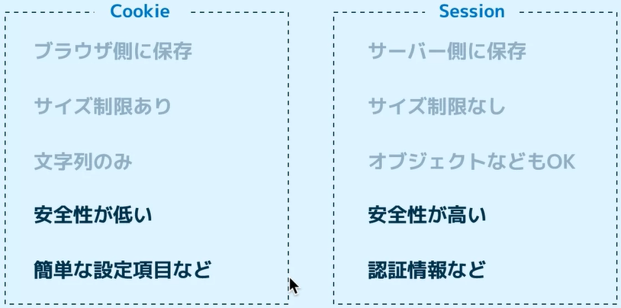
コード | 意味 | 備考
public function __construct(){ } | コンストラクターを定義。
parent::__construct($name, $price, $image); | 親クラスのコンストラクタを呼び出す。
public static $count; | プロパティ変数を定義。
self::$count; | 自分のプロパティ変数。
Menu::$count; | プロパティ変数を表示する。
public static function getCount(){ } | プロパティメソッドを定義する。
Menu::getCount(); | プロパティメソッドを使用する。
protected $name; | クラス内なら参照可能。子クラスがいる場合につける。
if($menu instanceof Drink){ } | インスタンスの種類を調べたい。
<p><?php echo $pasta->name ?></p> | １行ならセミコロンを省略できる。
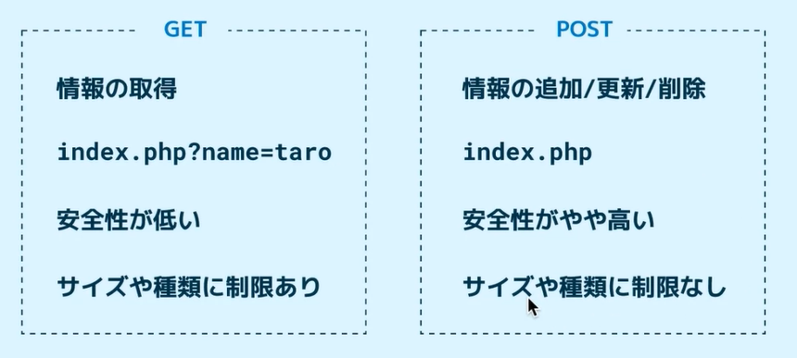
<?php foreach($menus as $menu): ?> 処理 <?php endforeach ?> | htmlにphpのforを埋め込むときに使う。
<?php if($menus == $menu): ?> 処理 <?php endif ?> | htmlにphpのifを埋め込むときに使う。
require_once('menu.php'); | 関数の定義などのphpファイルの読み込み
include('header.php'); | headerなどの部品したhmtlファイルの読み込み。
echo ~ | htmlでphpの変数の値を出力する。忘れがちだから注意。
<a href="show.php?name=<?php echo $menu->getName()?>"> | リンクにクエリ情報を追加する。
$name = $_GET['name']; | クエリ情報を呼び出す。
$name = filter_input(INPUT_GET,'name'); | クエリ情報を呼び出す②。
setcookie('color',$colorFormGet); setcookie('color',''); | cookieに$colorFormatGetをcolorという名前で保存する。 空文字を指定するとcookieを消去できる。前にechoは禁止。
filter_input(INPUT_COOKIE,'color') | cookieの値をもってくる。
$color = $colorFormGet ?? filter_input(INPUT_COOKIE,'color') ?? 'no'; | $colorFormGetが空ならcookieの値を代入する。 Cookieの値が空なら'no'を代入する。 | セッションやクッキーで使用する。
session_start(); | セッションの準備。よく使うからrequireなどして部品化する。
$_SESSION['color'] =$color; | セッションのセット。
$color = $_SESSION['color']; | セッションの取り出し。
unset($_SESSION['color']); | セッションの消去。
$message = trim(filter_input(INPUT_POST, 'message')); | POSTでの値の受け取り。
$message = $message !== '' ? $message : '...'; | 受け取った値が空白なら'….'を代入する。 | postで使用する。
if($_SERVER['REQUEST_METHOD']==='POST'){ ~postの処理~ } | きちんとPOSTされたときのみ処理を実行する。
exit('message'); | メッセージを出力して強制終了。
function createToken() { if (!isset($_SESSION['token'])) { $_SESSION['token'] = bin2hex(random_bytes(32)); } } | セッションにトークンが存在しない場合のみ、 トークンを作成する関数。 作成したトークンはpostの際にhiddenで送信する。 | フォームのセキュリティ
function validateToken() { if ( empty($_SESSION['token']) || $_SESSION['token'] !== filter_input(INPUT_POST, 'token') ) { exit('Invalid post request'); } } | セッションのトークンとpostされたときのトークンが 一致しない場合に、接続を遮断する関数。 | フォームのセキュリティ

PHP関数
調べたい内容 関数 site:php.net

コード | 意味 | 備考 | 列1
echo sprintf("%10s %5.4f",$name,$score); | 文字や数値の並びを揃える | 文字列操作
strlen($input); | 文字の長さを調べる。 | 文字列操作
trim($input); | 文字の前後の空白を取り除く。 | 文字列操作
strpos($input, '_'); | 文字列からアンダーバーを検索する。 | 文字列操作
$input = str_replace('_', '-', $input); | アンダーバーをハイフンに置換する。 | 文字列操作
mb_strlen($input); | 日本語文字の長さを調べる。 | 文字列操作
mb_strpos($input, '_'); | 日本語文字列からアンダーバーを検索する。 | 文字列操作
$input = '20200320Item-A 1200'; $date = substr($input,0,8); | $inputの0文字目から8文字取り出す。 取り出し結果は'20200320'。 | 文字列操作
$input = '20200320Item-A 1200'; $menu = substr_replace($input,'Item-B ',8,8); | $inputの8文字目から8文字を'ItemB'に置換する。 取り出し結果は'20200320ItemB 1200'。 | 文字列操作
$input = 'Call us at 03-3001-1256 or 03-3015-3222'; $pattern = '/\d{2}-\d{4}-\d{4}/'; preg_match_all($pattern, $input, $matches); | 正規表現を用いた文字の検索。 $matchesに結果が代入される。 | 文字列操作
$input = 'Call us at 03-3001-1256 or 03-3015-3222'; $pattern = '/\d{2}-\d{4}-\d{4}/'; $input = preg_replace($pattern, '**-****-****', $input); | 正規表現を用いた文字の置換。 | 文字列操作
$d = [2020, 11, 15]; echo implode('-',$d); | 配列の値をハイフンで全て連結する。 結果は'2020-11-15'。 | 文字列操作
$e = 'a:b:c'; $data = explode(':',$e); | 上記の逆。 結果は'a:b:c'。 | 文字列操作
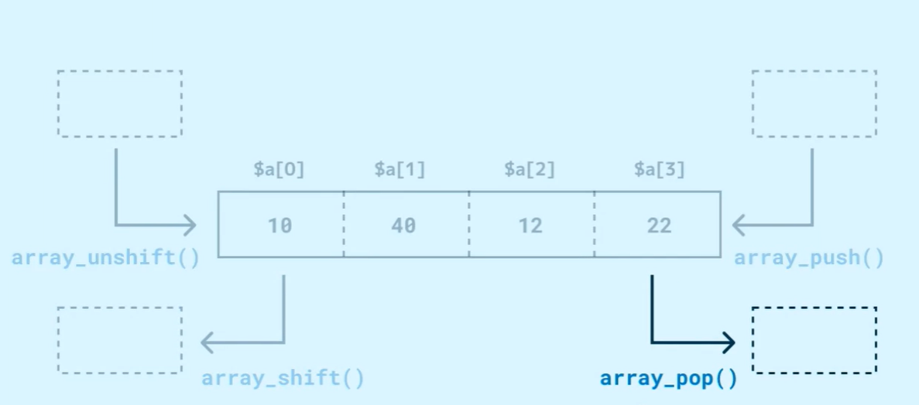
$price = 1200; number_format($price); | 1200を1,200で表示する。 | 数値
mt_rand(1,6); | 1から6の乱数を生成。 | 数値
round($n,2); | 小数点２位切り上げ。 | 数値
array_unshift($scores, 10, 20); | 配列の先頭に追加。 | 配列操作
array_push($scores, 60, 70); | 配列の尾に追加。 | 配列操作
array_shift($scores); | 配列の先頭を消去。 | 配列操作
array_pop($scores); | 配列の尾を消去。 | 配列操作
$scores = [30, 40, 50, 60, 70]; $p = array_slice($scores,2,3); | 配列の2番目から3つ値を消去して新しい配列を作成する。 結果は"30,40"。全て消去する場合は３つ目の引数は省略可能。 | 配列操作
$scores = [30, 40, 50, 60, 70]; $p = array_slice($scores,-2); | 配列の後ろから1番目から全て値を消去して新しい配列を作成する。 結果は"30,40,50"。 | 配列操作
$scores = [30, 40, 50, 60, 70, 80]; array_splice($scores,1,2,[100,101]); | 配列の1番目から2個消去してから、 1番目から新しく値を代入する。 結果は"30,100,101,60,70,80"。 | 配列操作
sort($scores); | 昇順に並び替え。 | 配列操作
rsort($scores); | 降順に並び替え。 | 配列操作
shuffle($scores); | 配列をシャッフルする。 | 配列操作
array_rand($scores,2); | 配列から２つ値をピックアップする。 | 配列操作
array_sum($scores); | 配列の合計を計算する。 | 配列操作
count($scores); | 配列の個数を計算する。 | 配列操作
$merged = array_merge($a, $b); | 配列通しの結合。 | 配列操作
$diff1 = array_diff($a, $b); | 配列$aから配列$bの要素を消去する。 | 配列操作
$common = array_intersect($a, $b); | 共通の要素を絞り込む。 | 配列操作
$prices = [100, 200, 300]; $new = array_map( fn($n) => $n * 1.1, $prices); | 配列の値を全て更新して新しい配列を 作成する。 アロー関数を使っていて、$nに配列の値 が入っていくイメージ。 結果は"110,220,330"。 | 配列操作
$numbers = [1,2,3,4,5,6,7]; $evenNumbers = array_filter( $numbers, fn($n) => $n % 2 === 0 ); | 配列の値で、trueだったものだけ取り 出して新しい配列を作成する。 結果は"2,4,6"。 | 配列操作
$keys = array_keys($scores); | 配列からキーの値のみを取り出す。 | 配列キー操作 | $scores = [ 'taguchi' => 80, 'hayashi' => 70, 'kikuchi' => 60, ];
if(array_key_exists('taguchi',$scores)){ echo "taguchiは配列に存在します"; } | 配列に指定したキーが存在するか調べる。 | 配列キー操作
$values = array_values($scores); | 配列から値のみを取り出す。 | 配列キー操作
if(in_array(80, $scores)){ echo "８０は存在します"; } | 配列に指定した値が存在するか調べる。 | 配列キー操作
echo array_search(70,$scores); | 指定したキーの値を調べる。 | 配列キー操作
asort($scores); | 連想配列の昇順並び替え。 | 配列キー操作
arsort($scores); | 連想配列の降順並び替え。 | 配列キー操作
$scores = array_column($data,'score'); $names = array_column($data,'name'); | 連想配列をカラムで指定。 | 配列キー操作
array_multisort( $scores, SORT_DESC, SORT_NUMERIC, $names, SORT_DESC, SORT_STRING, $data ); | 優先順位で並び替え。 | 配列キー操作 | $data = [ ['name' => 'taguchi', 'score' => 80], ['name' => 'kikuchi', 'score' => 60], ['name' => 'hayashi', 'score' => 70], ['name' => 'tamachi', 'score' => 60], ];
$fp = fopen('names.txt', 'w'); fwrite($fp, "hello\n"); fclose($fp); | 新しくテキストファイルを作成して、 書き込む。 | ファイル操作
$fp = fopen('names.txt', 'a'); fwrite($fp, "addtext" . "\n"); fclose($fp); | 選択したファイルをaddモードで開く。 追加したいメッセージに改行を加える。 ファイルを閉じる。 | ファイル操作
$fp = fopen('names.txt', 'r'); $contents = fread($fp, filesize('names.txt')); fclose($fp); | 選択したファイルをreadモードで開く。 開いたファイルをfreadで読み込む。 | ファイル操作
$fp = fopen('names.txt', 'r'); while (($line = fgets($fp)) !== false) { echo $line; } | 読み込んだテキストファイルを １行づつ読み込む。 | ファイル操作
$contents = "taro\njiro\nsaburo\n"; file_put_contents('names.txt',$contents); | 簡易版テキストファイルの作成。 | ファイル操作
$contents = file_get_contents('names.txt'); echo $contents; | 簡易版テキストファイル読み込み。 | ファイル操作
$lines = file('names.txt', FILE_IGNORE_NEW_LINES); | 簡易版テキストファイルを１行づつ配列の 要素として読み込む。 | ファイル操作
$dp = opendir('data'); while (($item = readdir($dp)) !== false) { if ($item === '.' || $item === '..') { continue; } echo $item . PHP_EOL; } | ディレクトリのファイル名を取得。 Dataフォルダ配下を取得。 | ディレクトリ操作
foreach (glob('data/*.txt') as $item) { echo basename($item) . PHP_EOL; } | ディレクトリのファイル名を取得。 Dataフォルダ配下を取得。 | ディレクトリ操作
if (file_exists('data') === true) { echo 'data は存在します' ; } | 選択したフォルダが存在するか調べる。 | ディレクトリ操作
if (is_writeable('data/taro.txt') === true) { echo 'taro is writable!' . PHP_EOL; } | 選択したファイルが書き込み可能かどうか調べる。 | ディレクトリ操作
if (is_readable('data/taro.txt') === true) { echo 'taro is readable!' . PHP_EOL; } | 選択したファイルが読み込み可能かどうか調べる。 | ディレクトリ操作
date('Y-m-d l'); | 現在日付を取得する。 | 日時関数
date('Y-m-d l'); | 現在日付と曜日を取得する。 | 日時関数
date('Y-m-d l', strtotime('2020-05-07')); | 日付を指定して出力する。 | 日時関数
date('Y-m-d l', strtotime('2020-05-07 +1 day')); | 指定した日付に加算する。 | 日時関数

